Hoja1
2023-09-08 14:02:13

LA PAZ 28 - HAEDO 4460-2005
BUENOS AIRES luquearti@gmail.com
____________________________________________________________________________________
"Escuadra De Union”
“De Hierro"
"4 Colores"

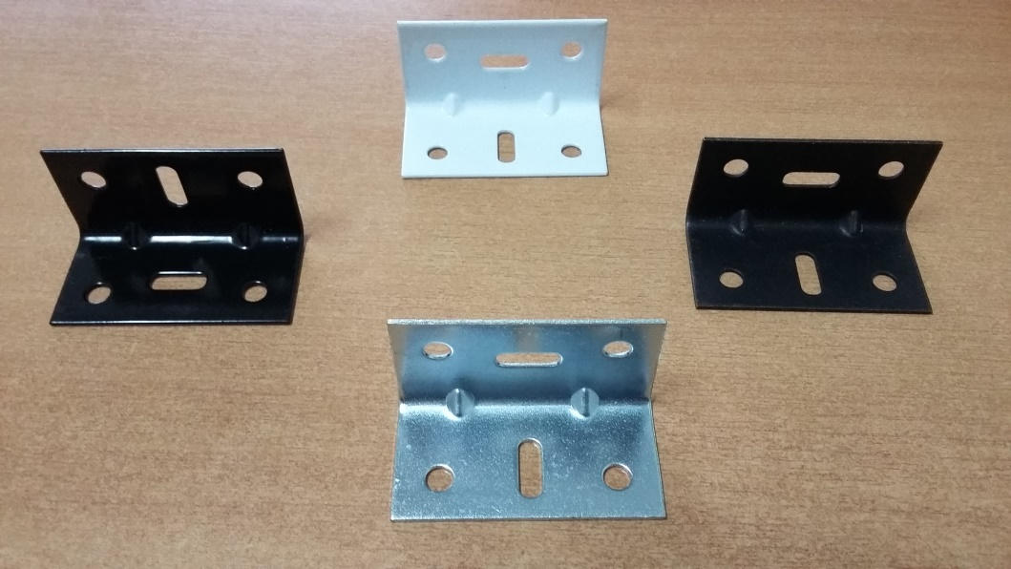

COD. | DESCRIPCION | PRECIO
ESU-001 | ESCUADRA DE UNION 45 X 26 EPOXI BLCO/NEG | $ 88.53
ESU-002 | ESCUADRA DE UNION 45 X 26 PAVONADO | $ 70.06
ESU-003 | ESCUADRA DE UNION 45 X 26 Hº ZINC. | $ 66.00
ESU-011 | ESCUADRA DE UNION 60 X 30 EPOXI BLCO/NEG | $ 150.92
ESU-012 | ESCUADRA DE UNION 60 X 30 PAVONADO | $ 108.35
ESU-013 | ESCUADRA DE UNION 60 X 30 Hº ZINC. | $ 95.06

ENVASE: X 50

N

